記入例
坂口光洋記念慶應義塾医学振興基金 2020年度医学国際交流事業 D区分：英語能力検定試験奨励金支給申込みフォーム
基本情報
学籍番号 |  |  |  | 51777777
所属 （▼プルダウンよりお選びください） |  |  |  | 医学部
学年 |  |  |  | 4年
所属教室 |  |  |  | 整形外科
氏名 (漢字） |  |  |  | 信濃 花子
氏名 (英語表記） |  |  |  | SHINANO HANAKO
メールアドレス |  |  |  | hsinano@keio,jp
英語能力検定試験受験
受験する英語能力検定試験（▼プルダウンよりお選びください） |  |  |  | TOEFL iBT
英語能力検定試験受験日(予定日） |  |  |  | 2020-08-02
当該試験において他から奨励金を受給していないか（▼プルダウンよりお選びください）
私は、当該試験において他の奨励金を受給していません。
連絡先/口座情報
郵便番号 |  |  |  | １60-8582
住所 |  |  |  | 東京都新宿区信濃町35
携帯電話番号 |  |  |  | 090-7777-7777
銀行 コード （半角4桁） | 銀行名 （半角ｶﾅ） 小書き文字「ャュョ」は使用しない 「チャ」→「チヤ」と表記 | 支店 コード （半角3桁or4桁） | 支店名 （半角ｶﾅ） 小書き文字は使用しない | 口座種類 （半角1桁） 1：普通 2：当座 | 口座番号 （半角7桁） | 口座名義 （半角ｶﾅ） | 採択金額（円） （半角）
0001 | ﾐｽﾞﾎ | 004 | ﾏﾙﾉｳﾁﾁﾕｳｵｳ | 1 | 2020202 | ｼﾅﾉ ﾊﾅｺ | 10,000
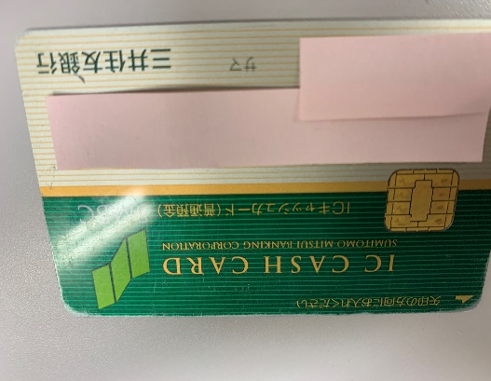 ●奨励金振込口座登録のため、通帳またはキャッシュカードのデータ貼り付けをお願いします。(貼付けが出来ない場合は別添で送りください。）

